상품제안서
베르너 파워클린 캡슐세제 | 상품코드: F32811

 |  |  |  |  |  |  | 02-412-0044 | www.easy1.co.kr
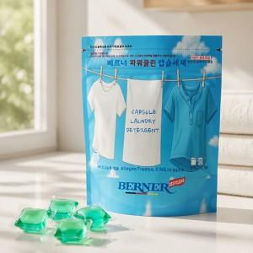

【상세/제작정보】 | 택배비 1박스 20개입 5,000원 별도

【인쇄/포장옵션】 | / 포장불가능

【공급단가】 | 수량 | 100~ | 300~ | 500~ | 1,000~ | 3,000~
*VAT별도 | 단가 | 7,150원 | 7,040원 | 6,870원 | 6,600원 | 6,320원

【상품 URL】 | https://www.easy1.co.kr:443/src/goods_detail.php?gdno=32811

